Hlavní


 | Objednávkový formulář na hliníkové stoly




 |  | Údaje zákazníka | Objednávka

Ceny jsou platné od 1.5.2022/Verze 22.2

50x50
 |  | 50 x 50 mm |  |  |  | Hlavní strana

 |  |  |  |  |  | Zpět na výběr profilu

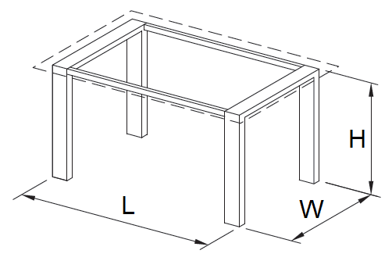

A - vhodný pro dřevěnou desku | B - vhodný pro skleněnou desku |  | C - deska stolu je vložená

Sleva

Délka (L)

Šířka (W)

Výška (H)

Povrchová úprava

Typ kluzáku

Typ napojení nohou

Počet kusů

 |  | Cenová kalkulace
 |  |  |  | Bez DPH | vč. DPH
 |  | Základní cena celkem |  | 0 Kč | 0 Kč
 |  | Cena po slevě celkem |  | 0 Kč | 0 Kč

 |  |  |  |  |  | Souhrn

